Talento humano
LOGO DEL PST | NOMBRE DEL PST | TALENTO HUMANO |  |  | CÓDIGO:
 |  |  |  |  | VERSIÓN:

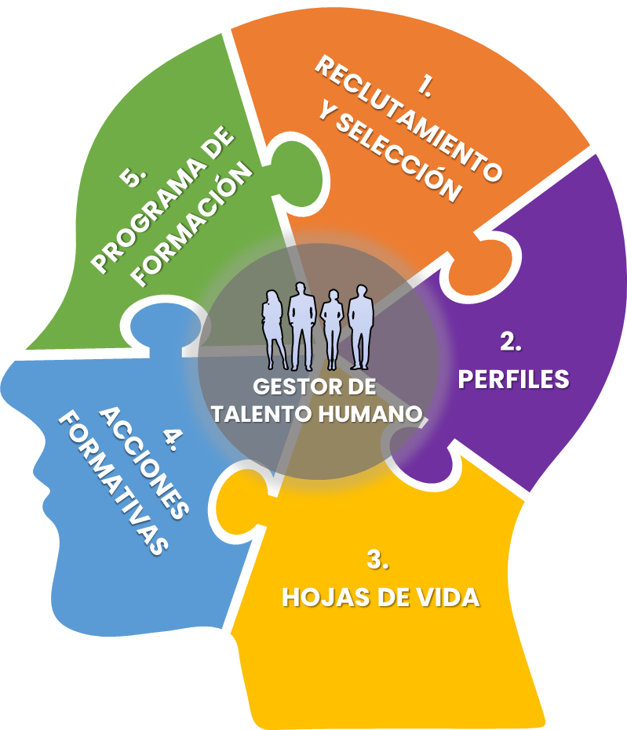

1. Reclutamiento y selección |  | 2. Perfiles | 3. Hojas de vida | 4. Acciones formativas | 5. Programa de formación
Procedimiento descriptivo del proceso de selección de personal para cubrir las vacantes de los perfiles establecidos por el PST |  | Cargo nuevo o actualización Denominación del cargo Selección del Rol Proceso al que pertenece Jefe inmediato (Si aplica). Funciones del cargo. Responsabilidades del cargo, de SGSTA. Autoridad del cargo y de SGSTA Definición del perfil (Educación, formación y experiencia) requerido para el cargo | Datos del colaborador que cubre el perfil Tipo de vinculación (Permite adjuntar evidencia contractual). Datos de ingreso, rubro económico, forma de pago, entre otra información Detalle y registro para cargar en plataforma que evidencia la educación exigida en el perfil Detalle y registro para cargar en plataforma que evidencia el perfil (educación, formación y experiencia) exigido | Identificación de necesidades de formación según perfil o proceso Tipo de formación Solicitante y Fecha de solicitud Destinatario de la formación Descripción de la formación Lugar, fecha y hora Asignación de presupuesto (Si aplica) Registro de la formación Actualización de programa de formación | Identificación de formación para el año Asignación de temáticas Asignación de proveedor (interno o externo) Presupuesto Cronograma Evaluación de eficacia Resultados

